仕様概要
ONEsLOGI Cloud / WMS |  |  |  |  |  | 業務機能設計 |  |  |  | 業務ＩＤ | D-IM-010-P
 |  |  |  |  |  | 仕様概要 |  |  |  | 業務名称 | 在庫管理 | 機能名称 | 在庫一覧（Webデポ）

 |  | 凡例
レビュー事項
質問事項
レビュー結果反映

画面イメージは後で差し替え
 | １．画面イメージ

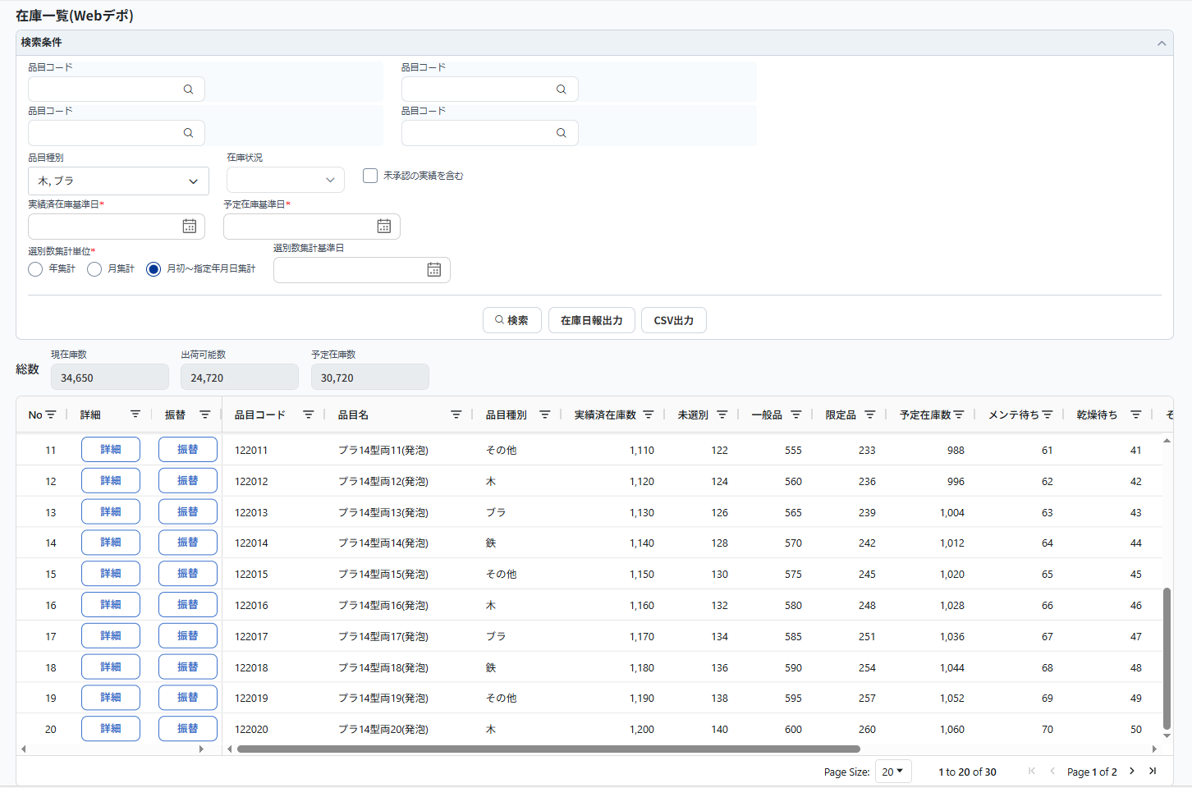
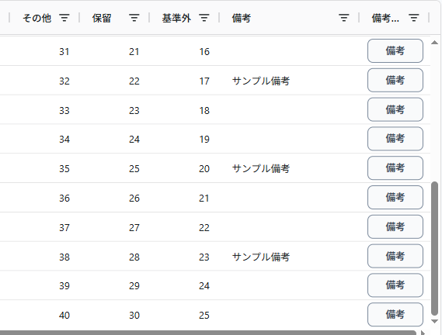
⑩

（対面）No.6 upr岡橋様
複数検索できるように、リストボックスに変更
項目名は「品目種別」とする。
ご要望No.246
区分（木・ブラ・鉄）を追加
通知が確認しやすい仕組みにしたい。
（複数)
（複数)

（複数)
（複数)
Webデポアカウントで設定するようにする。
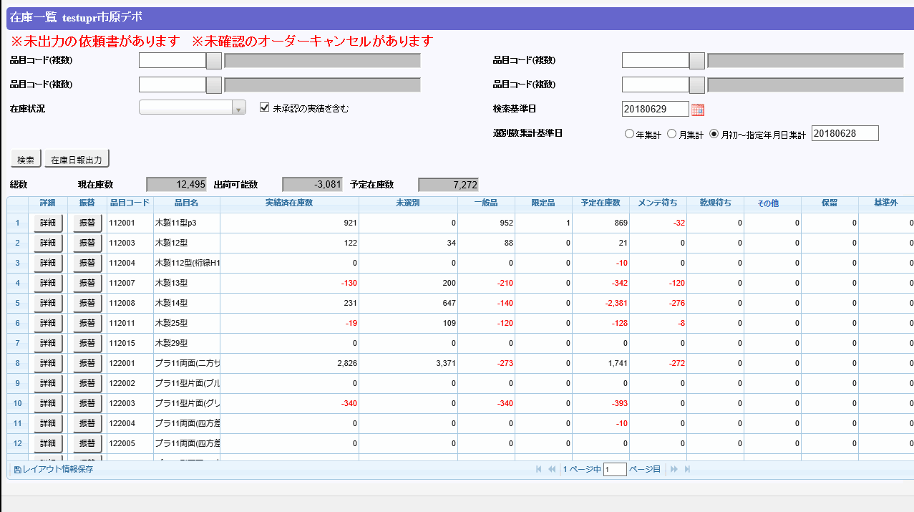
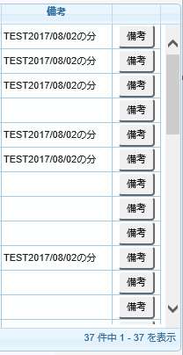

「実績済在庫基準日」に変更
（対面）No.4 upr岡橋様
Webデポ向けの画面は予定在庫基準日が基本非表示
権限を持つユーザのみ、表示・利用できる仕組みにする。

未来日も指定できるように、「予定在庫基準日」を追加

（対面）No.1 upr岡橋様
本画面のEXCEL出力が不要

①
②
⑦

（対面）No.2 upr岡橋様
TXT出力機能が不要

④
⑥
⑤

TXT出力機能が必要でしょうか
現行は出力中身はCSV形式、拡張子はTXT
⇒ 不要とする。
⑨
不要。
CSV出力について、現行は検索結果部のものを出力されますが、検索条件を元にCSV出力されても問題ないでしょうか
⇒必要。

 | ２．機能概要

 |  | <全体概要>

 |  |  | １.在庫一覧（Webデポ）画面
（対面）No.4 upr岡橋様
Webデポ向けの画面は予定在庫基準日が非表示
権限を持つユーザのみ、表示・利用できる仕組みにする。
 |  |  |  | ・ | デポの検索基準日実績済在庫基準日時点の実績済在庫、予定在庫基準日までの予定在庫を確認する。
 |  |  |  | ・ | 予定在庫基準日はデポユーザに非公開で、非表示とする。
 |  |  |  |  | ただし、マスタ制御を元に権限が持っているユーザに対し、表示・利用することが可能とする。（画面単位で設定する想定）
 |  |  |  | ・ | 在庫日報備考の登録・参照。
 |  |  |  |  | 登録：デポコード、品目コード、検索基準日（実績済在庫基準日）単位で「在庫日報備考」テーブルへ登録する。
（対面）No.8 upr岡橋様
備考について、説明を補足する。
 |  |  |  |  |  |  | 例：検索条件の実績済在庫基準日は2026/01/30の場合、2026/01/30の備考を登録する。
 |  |  |  |  | 参照：検索基準日（実績済在庫基準日）以前で最も近い日の内容を表示する。
 |  |  |  |  |  |  | 例：2026/01/30の備考がまだ登録されていなければ、2026/01/29の備考を表示する。
 |  |  |  | ・ | 予定在庫数は仮オーダー分も含まれる。
LDS季
在庫日報の構成を追加
 |  |  |  | ・ | 在庫日報(Excel)を出力する。
 |  |  |  |  | 出力された在庫日報は「在庫表」「作業在庫報告」「その他作業一覧」3つのシートが構成される。
 |  |  |  | ・ | 各検索条件はANDで検索処理を行いますが、品目コード（複数）１～品目コード（複数）４間だけはORで検索する。
 |  |  |  |  | 例：
 |  |  |  |  |  | 単一品目を検索 |  |  | 品目コード（複数）１～品目コード（複数）４のいずれかを入力
 |  |  |  |  |  | 複数品目を検索 |  |  | 品目コード（複数）１～品目コード（複数）４を入力
LDSビラム
品目コード（複数）の使い方を追加
 |  |  |  |  |  |  |  |  | ※最大4品目同時検索できる

 |  | <アクション>

 |  |  | 利用者 |  |  |  |  | Webデポシステム管理者
 |  |  |  |  |  |  |  | Webデポシステム作業者

 |  |  | 利用タイミング |  |  |  |  | 在庫情報検索
 |  |  | ① | 実行アクション |  |  |  |  | ・「検索」ボタン

 |  |  |  |  | 処理概要 |  |  |  | ・検索条件に従い、ログインユーザ所属デポの在庫情報を取得する。

 |  |  |  |  | 処理前提 |  |  |  | ・無し

 |  |  |  |  | 補足等 |  |  |  | ・検索処理について、「設計概要①_概要補足」シートの＜１．検索処理について＞を参照する。

 |  |  |  |  | 出力順 |  |  |  | ・品目コード

 |  |  |  | 実行後アクション
 |  |  |  |  | 実行後アクション |  |  |  | ・取得した在庫情報は集計部と明細部に表示する。

 |  |  |  |  | 完了処理 |  |  |  | ・無し

 |  |  | 利用タイミング |  |  |  |  | 在庫日報出力
 |  |  | ② | 実行アクション |  |  |  |  | ・「在庫日報出力」ボタン

 |  |  |  |  | 処理概要 |  |  |  | ・検索条件に従い、在庫日報情報をExcel出力する。

 |  |  |  |  | 処理前提 |  |  |  | ・無し

 |  |  |  |  | 補足等 |  |  |  | ・在庫日報出力処理について、「設計概要①_概要補足」シートの＜２．在庫日報出力処理について＞を参照する。

 |  |  |  |  | 出力順 |  |  |  | ・無し

 |  |  |  | 実行後アクション
 |  |  |  |  | 実行後アクション |  |  |  | ・「在庫日報出力」のExcelファイルを作成する。

 |  |  |  |  | 完了処理 |  |  |  | ・発行処理完了の確認メッセージを表示する。

 |  |  | 利用タイミング |  |  |  |  | Excel出力
 |  |  | ③ | 実行アクション |  |  |  |  | ・「Excel」ボタン

 |  |  |  |  | 処理概要 |  |  |  | ・検索結果一覧をExcelで出力する。

 |  |  |  |  | 処理前提 |  |  |  | ・検索結果が一覧表示されていること。

（対面）No.1 upr岡橋様
本画面のEXCEL出力が不要
 |  |  |  |  | 補足等 |  |  |  | ・詳細は別紙の共通設計書を参照。

 |  |  |  |  | 出力順 |  |  |  | ・「検索」ボタン押下時と同じ

 |  |  |  | 実行後アクション
 |  |  |  |  | 実行後アクション |  |  |  | ・検索結果の一覧をExcel出力する。

 |  |  |  |  | 完了処理 |  |  |  | ・出力処理完了の確認メッセージを表示する。

 |  |  | 利用タイミング |  |  |  |  | 在庫詳細確認
 |  |  | ④ | 実行アクション |  |  |  |  | ・「詳細」ボタン

 |  |  |  |  | 処理概要 |  |  |  | ・選択された品目の在庫詳細を新規Windowで表示する。

 |  |  |  |  | 処理前提 |  |  |  | ・無し

 |  |  |  |  | 補足等 |  |  |  | ・無し

 |  |  |  |  | 出力順 |  |  |  | ・無し

 |  |  |  | 実行後アクション
 |  |  |  |  | 実行後アクション |  |  |  | ・在庫詳細（Webデポ）画面は新規Windowで表示される。

 |  |  |  |  | 完了処理 |  |  |  | ・無し

 |  |  | 利用タイミング |  |  |  |  | 在庫振替入力
 |  |  | ⑤ | 実行アクション |  |  |  |  | ・「振替」ボタン

 |  |  |  |  | 処理概要 |  |  |  | ・選択された品目に対し、在庫振替画面へ新規登録画面として遷移する。

 |  |  |  |  | 処理前提 |  |  |  | ・無し

 |  |  |  |  | 補足等 |  |  |  | ・無し

 |  |  |  |  | 出力順 |  |  |  | ・無し

 |  |  |  | 実行後アクション
 |  |  |  |  | 実行後アクション |  |  |  | ・在庫振替（Webデポ）画面に遷移する。

 |  |  |  |  | 完了処理 |  |  |  | ・無し

 |  |  | 利用タイミング |  |  |  |  | 備考登録
 |  |  | ⑥ | 実行アクション |  |  |  |  | ・「備考」ボタン

 |  |  |  |  | 処理概要 |  |  |  | ・選択された品目に対し、実績済在庫基準日時点の在庫日報備考の登録・更新・参照を実施する。

 |  |  |  |  | 処理前提 |  |  |  | ・無し

 |  |  |  |  | 補足等 |  |  |  | ・無し

 |  |  |  |  | 出力順 |  |  |  | ・無し

（対面）No.8 upr岡橋様
登録単位の補足説明を追加しました。
 |  |  |  | 実行後アクション
 |  |  |  |  | 実行後アクション |  |  |  | ・備考登録ダイアログ（Webデポ）は新規Windowで表示される。
 |  |  |  |  |  |  |  |  | ・子画面で備考を入力して、登録すると、「在庫日報備考」テーブルへ登録される。取引先、品目、基準日が非活性。
 |  |  |  |  |  |  |  |  | ※備考はデポコード+品目コード+検索基準日（実績済在庫基準日）単位で登録する。
 |  |  |  |  | 完了処理 |  |  |  | ・無し

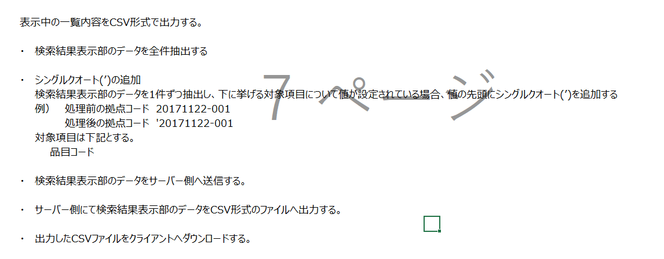
現行
 |  |  | 利用タイミング |  |  |  |  | Csv出力
 |  |  | ⑦ | 実行アクション |  |  |  |  | ・「CSV出力」ボタン

 |  |  |  |  | 処理概要 |  |  |  | ・検索結果一覧をCsvで出力する。

 |  |  |  |  | 処理前提 |  |  |  | ・検索結果が一覧表示されていること。

現行処理は品目コードに対し
シングルクオート(’)追加の処理がありますが、
必要でしょうか
 |  |  |  |  | 補足等 |  |  |  | ・詳細は別紙の共通設計書を参照。

 |  |  |  |  | 出力順 |  |  |  | ・「検索」ボタン押下時と同じ

 |  |  |  | 実行後アクション
 |  |  |  |  | 実行後アクション |  |  |  | ・検索結果の一覧をCsv出力する。

 |  |  |  |  | 完了処理 |  |  |  | ・出力処理完了の確認メッセージを表示する。

 |  |  | 利用タイミング |  |  |  |  | Txt出力
 |  |  | ⑧ | 実行アクション |  |  |  |  | ・「TXT出力」ボタン

 |  |  |  |  | 処理概要 |  |  |  | ・検索結果一覧をTxtで出力する。

（対面）No.2 upr岡橋様
TXT出力機能が不要
 |  |  |  |  | 処理前提 |  |  |  | ・Csv出力と同じである。

 |  |  |  |  | 補足等 |  |  |  | ・出力内容はCsv形式で、拡張子はTxtである。

 |  |  |  |  | 出力順 |  |  |  | ・「検索」ボタン押下時と同じ

 |  |  |  | 実行後アクション
 |  |  |  |  | 実行後アクション |  |  |  | ・検索結果の一覧をTxt出力する。

 |  |  |  |  | 完了処理 |  |  |  | ・出力処理完了の確認メッセージを表示する。

 |  |  | 利用タイミング |  |  |  |  | ページング制御
 |  |  | ⑨ | 実行アクション |  |  |  |  | ・「先頭頁」「前頁」「後頁」「最終頁」ボタン

 |  |  |  |  | 処理概要 |  |  |  | ・検索結果一覧のページング制御を行う。

 |  |  |  |  | 処理前提 |  |  |  | ・検索結果が一覧表示されていること。

 |  |  |  |  | 補足等 |  |  |  | ・詳細は別紙の共通設計書を参照。

 |  |  |  |  | 出力順 |  |  |  | ・無し

 |  |  |  | 実行後アクション
 |  |  |  |  | 実行後アクション |  |  |  | ・検索結果一覧のページ切替

 |  |  |  |  | 完了処理 |  |  |  | ・無し
支払い確認書のアラートも追記する。
・「未出力の支払確認書があります。」

 |  |  | 利用タイミング |  |  |  |  | -
 |  |  | ⑩ | 実行アクション |  |  |  |  | ・非同期通知

 |  |  |  |  | 処理概要 |  |  |  | ・1分間隔で、「未出力依頼書チェック」、「未入力実績チェック」、「未確認オーダーキャンセルチェック」の実施結果に従い、画面上アラートメッセージ表示を制御する。

 |  |  |  |  | 処理前提 |  |  |  | ・無し

 |  |  |  |  | 補足等 |  |  |  | ・メッセージ表示制御について、「設計概要①_概要補足」シートの＜３．非同期通知処理について＞を参照する。

 |  |  |  |  | 出力順 |  |  |  | ・無し

 |  |  |  | 実行後アクション
 |  |  |  |  | 実行後アクション |  |  |  | ・無し

 |  |  |  |  | 完了処理 |  |  |  | ・無し

設計概要①_概要補足
設計概要
必須項目になったので、未入力時の検索が不要
 | ①概要補足

未入力の場合。エラー
 |  | ＜１．検索処理について＞
 |  |  | ・ | 検索基準日実績済在庫基準日は現在日付の2ヶ月前～現在日付までを検索可能とする。
 |  |  | ・ | 検索基準日実績済在庫基準日が未入力の場合、営業日付で検索するエラーとする。
 |  |  | ・ | 取得した品目数は1001件以上の場合、エラーとする。
 |  |  |  | ※検索上限件数は共通にて制御する。
 |  |  | ・ | 備考は検索基準日実績済在庫基準日以前で最も近い日の内容を取得する。
 |  |  |  | ※検索内容は新レンタルの在庫一覧と同じであるため、詳細は「画面定義書_在庫管理_在庫一覧.xlsU-IM-020-P_業務機能設計書_在庫一覧.xlsx」参照

 |  | ＜２．在庫日報出力処理について＞
 |  |  | ・ | 出力用テンプレートに従い、取得情報を出力する。
 |  |  | ・ | 検索基準日実績済在庫基準日は現在日付の2ヶ月前～現在日付までを出力可能とする。
 |  |  | ・ | 検索基準日が未入力の場合、営業日付で検索する。
 |  |  | ・ | 選別数集計基準日は過去日の出力制限はなく、営業日付より未来の年月日を指定した場合、エラーとする。
 |  |  | ・ | 備考は検索基準日実績済在庫基準日以前で最も近い日の内容を出力する。
 |  |  | ・ | その他作業一覧は、検索基準日実績済在庫基準日の月初～検索基準日実績済在庫基準日までの支払調整データ（デポから入力した分）を出力する。
 |  |  |  | （例）検索基準日実績済在庫基準日：2019/02/21
 |  |  |  |  | →支払計上日が2019/02/01～2019/02/21の範囲にある支払調整データ

 |  | ＜３．非同期通知処理について＞
 |  |  | ・ | クライアント処理
 |  |  |  | ・ | 「DWR経由-未入力実績チェック処理」を呼び出す
 |  |  |  |  | 処理結果の未出力フラグがONの場合、1分間隔で画面タイトルの右端に”※未出力の実績依頼書があります”とメッセージを表示する。
 |  |  |  |  | 処理結果の未入力フラグがONの場合、1分間隔で画面タイトルの右端に”※未入力の実績があります”とメッセージを表示する。
 |  |  |  |  | 上記以外の場合はメッセージは表示させない。
 |  |  |  | ・ | 「DWR経由-未確認オーダーキャンセルチェック処理」を呼び出す
 |  |  |  |  | 処理結果の未確認オーダーキャンセルフラグがONの場合、1分間隔で画面タイトルの右端に”※未確認のオーダーキャンセルがあります”とメッセージを表示する。
 |  |  |  |  | 上記以外の場合はメッセージは表示させない。
 |  |  | ・ | サーバ処理
 |  |  |  | ・ | 「DWR経由-未入力実績チェック処理」
 |  |  |  |  | ・ | 未出力依頼書の件数を取得する
 |  |  |  |  |  | 取得結果数が0件の場合、未出力フラグをONOFFにする
 |  |  |  |  |  | 取得結果数が1件以上の場合、未出力フラグをOFFONにする
 |  |  |  |  | ・ | 未入力実績の件数を取得
 |  |  |  |  |  | 取得結果数が0件の場合、未入力フラグをONOFFにする
 |  |  |  |  |  | 取得結果数が1件以上の場合、未力フラグをOFFONにする
 |  |  |  | ・ | 「DWR経由-未確認オーダーキャンセルチェック処理」
 |  |  |  |  | ・ | オーダーが「1：削除済」、かつオーダーに紐付くオーダー明細のキャンセル確認フラグが「0：未確認」、
 |  |  |  |  |  | かつログインユーザのデポコードがオーダー明細の取引先コードと一致するデータ件数を取得する
 |  |  |  |  |  | 取得結果数が1件以上の場合、未確認オーダーキャンセルフラグをONにする
 |  |  |  |  |  | 取得結果数が0件の場合、未確認オーダーキャンセルフラグをOFFにする

 |  |  | ・ | メッセージ表示条件纏め
 |  |  |  | メッセージ |  |  | 取得対象 | 取得件数 | 表示制御
 |  |  |  | 未出力の依頼書があります |  |  | 未出力依頼書 | 0件 | 非表示
 |  |  |  |  |  |  |  | 1件以上 | 表示
 |  |  |  | 未入力の実績があります |  |  | 未入力実績 | 0件 | 非表示
 |  |  |  |  |  |  |  | 1件以上 | 表示
 |  |  |  | 未確認のオーダーキャンセルがあります |  |  | 未確認オーダーキャンセル | 0件 | 非表示
 |  |  |  |  |  |  |  | 1件以上 | 表示

画面項目定義
画面項目定義

 | No | グループ名 | 論理項目名 | 論理項目種別 | ドメイン | 必須 | 初期値 | 備考
 | 1 | タイトル部 | 画面名 | テキスト出力
 | 2 |  | デポ名 | テキスト出力
 | 3 | ヘッダ部 | ヘッダメッセージ | テキスト出力 | - |  |  | 非同期メッセージ表示用
 | 4 | 検索条件部 | 品目コード（複数） | テキストボックス | 品目コード
 | 5 |  | 品目検索 | ボタン | -
 | 6 |  | 品目名 | テキスト出力 | 品目名
 | 7 |  | 品目コード（複数） | テキストボックス | 品目コード
 | 8 |  | 品目検索 | ボタン | -
 | 9 |  | 品目名 | テキスト出力 | 品目名
 | 10 |  | 品目コード（複数） | テキストボックス | 品目コード
 | 11 |  | 品目検索 | ボタン | -
 | 12 |  | 品目名 | テキスト出力 | 品目名
 | 13 |  | 品目コード（複数） | テキストボックス | 品目コード
 | 14 |  | 品目検索 | ボタン | -
 | 15 |  | 品目名 | テキスト出力 | 品目名
 | 16 |  | 在庫状況 | コンボボックス | 区分 |  | （ブランク） | 在庫有り／在庫無し
非表示にする。
 | 17 |  | 未承認の実績を含む | チェックボックス | - |  | ONチェックあり
 | 18 |  | 検索基準日 実績済在庫基準日 | テキストボックス | 年月日 | ○ | 営業日付
複数選択できる仕組みとする。
その他も選択肢として追加
 | 19 |  | 予定在庫基準日 | テキストボックス | 年月日 | ○ | 401768 | デフォルト：非表示 マスタ制御より表示も可能
レンタルシステムの品目マスタから取得するため、統一となる。
 | 20 |  | 区分（木・プラ・鉄）品目種別 | リストボックス | - |  | （ブランク） | 木パレ／プラパレ／鉄金属製品／その他
 | 21 |  | 選別数集計単位 | ラジオボタン | - | ○ | 月初～指定年月日集計 | 年集計／月集計／月初～指定年月日集計
 | 22 |  | 選別数集計基準日 | テキストボックス |  |  | 営業日付-1
 | 23 | コントロール部 | 検索 | ボタン
 |  |  | 在庫日報出力 | ボタン
 |  |  | Excel出力 | ボタン
 | 26 |  | CSV出力 | ボタン
 | 27 | 集計部 | 総数 | テキスト出力 |  |  |  | 固定文言
 | 28 |  | 現在庫数 | テキスト出力
 | 29 |  | 出荷可能数 | テキスト出力
 | 30 |  | 予定在庫数 | テキスト出力
 | 31 | 明細部タイトル | 詳細 | テキスト出力
 | 32 |  | 振替 | テキスト出力
 | 33 |  | 品目コード | テキスト出力
 | 34 |  | 品目名 | テキスト出力
 | 35 |  | 実績済在庫数 | テキスト出力
 | 36 |  | 未選別 | テキスト出力
 | 37 |  | 一般品 | テキスト出力
 | 38 |  | 限定品 | テキスト出力
 | 39 |  | 予定在庫数 | テキスト出力
 | 40 |  | メンテ待ち | テキスト出力
 | 41 |  | 乾燥待ち | テキスト出力
 | 42 |  | その他 | テキスト出力
 | 43 |  | 保留 | テキスト出力
 | 44 |  | 基準外 | テキスト出力
 | 45 |  | 備考 | テキスト出力
 | 46 |  | 空白 | テキスト出力
 | 47 | 明細部データ部 | No | テキスト出力
 | 48 |  | 詳細 | リンクボタン
 | 49 |  | 振替 | リンクボタン
 | 50 |  | 品目コード | テキスト出力
 | 51 |  | 品目名 | テキスト出力
 | 52 |  | 区分（木・プラ・鉄）品目種別 | テキスト出力
 | 53 |  | 実績済在庫数 | テキスト出力
 | 54 |  | 未選別 | テキスト出力
 | 55 |  | 一般品 | テキスト出力
 | 56 |  | 限定品 | テキスト出力
 | 57 |  | 予定在庫数 | テキスト出力
 | 58 |  | メンテ待ち | テキスト出力
 | 59 |  | 乾燥待ち | テキスト出力
 | 60 |  | その他 | テキスト出力
 | 61 |  | 保留 | テキスト出力
 | 62 |  | 基準外 | テキスト出力
 | 63 |  | 備考 | テキスト出力
 | 64 |  | 備考ボタン | リンクボタン
 | 65 |  | 組織コード | 隠しフィールド
 | 66 |  | 出庫可能数 | 隠しフィールド
 | 67 |  | デポコード | 隠しフィールド
 | 68 |  | デポ名 | 隠しフィールド
 | 69 |  | 初期表示フラグ | 隠しフィールド |  |  |  | 検索上限用
 | 70 |  | 品目コード | 隠しフィールド
 | 71 |  | 品目名 | 隠しフィールド
 | 72 |  | レイアウト保存最終日 | 隠しフィールド
 | 73 |  | token | 隠しフィールド
 | 74 | 在庫詳細フォーム | デポコード | 隠しフィールド |  |  |  | 別画面遷移用
 | 75 |  | デポ名 | 隠しフィールド
 | 76 |  | 明細品目コード | 隠しフィールド
 | 77 |  | 明細品目名 | 隠しフィールド
 | 78 |  | 組織コード | 隠しフィールド
 | 79 |  | 未承認の実績を含む | 隠しフィールド
 | 80 |  | 検索基準日 | 隠しフィールド
 | 81 | 在庫振替入力フォーム | 品目コード | 隠しフィールド |  |  |  | 別画面遷移用
 | 82 |  | 品目名 | 隠しフィールド
 | 83 |  | 画面表示区分 | 隠しフィールド
 | 84 | 備考ダイアログフォーム | 品目コード | 隠しフィールド |  |  |  | 別画面遷移用

 | 注1：カレンダーアイコン押下時、入力されている年月のカレンダーを表示し、該当の日付にフォーカスする。
 | 未入力の場合は、利用端末の日付に基づきカレンダーを表示する。

 | 注2：ロストフォーカスによる入力タイプチェックについては共通仕様書を参照。

 | 利用可能な論理項目種別 |  |  |  |  | 半角
 | テキスト出力 |  |  | LBL…ﾗﾍﾞﾙ |  | 数字
 | 送信ボタン |  |  | CMD…ｺﾏﾝﾄﾞﾎﾞﾀﾝ | 半角数字 | ○
 | ボタン |  |  |  | 半角英字
 | リセットボタン |  |  |  | 半角英数字 | ○
 | 画像リンク |  |  | LNK…ﾘﾝｸ | 半角 | ○
 | テキストボックス |  |  | TXT…ﾃｷｽﾄﾌｨｰﾙﾄﾞ | 半角カナ | ○
 | パスワード |  |  |  | 全角 | ○
 | 隠しフィールド |  |  |  | 全角のみ
 | ファイルフィールド |  |  |  | 日付 | 「yyyymmdd」の形式
 | テキストエリア |  |  | TAR…ﾃｷｽﾄｴﾘｱ | 日付時刻 | 「yyyy/mm/dd|hh:mm:ss」の形式
 | コンボボックス |  |  | CMB…ｺﾝﾎﾞﾎﾞｯｸｽ | 整数 | 小数点なし
 | リストボックス |  |  |  | 実数 | 小数点あり
 | ラジオボタン |  |  | RDO…ﾗｼﾞｵﾎﾞﾀﾝ | －
 | チェックボックス |  |  | CHB…ﾁｪｯｸﾎﾞｯｸｽ
 | ページリンク |  |  | LNK…ﾘﾝｸ
 | 画像 |  |  | IMG…ｲﾒｰｼﾞ領域
 | その他
 | オプショングループ |  |  | OPG…ｵﾌﾟｼｮﾝｸﾞﾙｰﾌﾟ
 | インクルード画面
 | グリッド
 | タブ
 | リンクボタン
 | －

画面状態定義
画面状態定義

状態定義なし
 | 画面項目 |  |  | 画面状態
 | 項番 | グループ名 | 論理項目名 | 初期表示 | 検索
 | 1 | ヘッダ | ヘッダメッセージ | 入力不可 | 入力不可
 | 2 | 検索条件 | 品目コード（複数） | 入力可能 | 入力可能
 | 3 |  | 品目検索 | 押下可能 | 押下可能
 | 4 |  | 品目名 | 入力不可 | 入力不可
 | 5 |  | 品目コード（複数） | 入力可能 | 入力可能
 | 6 |  | 品目検索 | 押下可能 | 押下可能
 | 7 |  | 品目名 | 入力不可 | 入力不可
 | 8 |  | 品目コード（複数） | 入力可能 | 入力可能
 | 9 |  | 品目検索 | 押下可能 | 押下可能
 | 10 |  | 品目名 | 入力不可 | 入力不可
 | 11 |  | 品目コード（複数） | 入力可能 | 入力可能
 | 12 |  | 品目検索 | 押下可能 | 押下可能
 | 13 |  | 品目名 | 入力不可 | 入力不可
 | 14 |  | 在庫状況 | 選択可能 | 選択可能
 | 15 |  | 未承認の実績を含む | 入力可能 | 入力可能
 | 16 |  | 実績済在庫基準日 | 入力可能 | 入力可能
 | 17 |  | 予定在庫基準日 | 入力可能[注1] | 入力可能[注1]
 | 18 |  | 区分（木・プラ・鉄）品目種別 | 選択可能 | 選択可能
 | 19 |  | 選別数集計単位 | 選択可能 | 選択可能
Excel出力が不要
 | 20 |  | 選別数集計基準日 | 入力可能 | 入力可能
 | 21 |  | 検索 | 押下可能 | 押下可能
 | 22 |  | 在庫日報出力 | 押下可能 | 押下可能
 | 23 |  | Excel出力 | 押下可能 | 押下可能
 | 24 |  | CSV出力 | 押下可能 | 押下可能
 | 25 | 集計 | 総数 | 入力不可 | 入力不可
 | 26 |  | 現在庫数 | 入力不可 | 入力不可
 | 27 |  | 出荷可能数 | 入力不可 | 入力不可
 | 28 |  | 予定在庫数 | 入力不可 | 入力不可
 | 29 | 明細 | No | 非表示 | 表示
 | 30 |  | 詳細 | 非表示 | 表示
 | 31 |  | 振替 | 非表示 | 表示
 | 32 |  | 品目コード | 非表示 | 表示
 | 33 |  | 品目名 | 非表示 | 表示
 | 34 |  | 区分（木・プラ・鉄）品目種別 | 非表示 | 表示
 | 35 |  | 実績済在庫数 | 非表示 | 表示
 | 36 |  | 未選別 | 非表示 | 表示
 | 37 |  | 一般品 | 非表示 | 表示
 | 38 |  | 限定品 | 非表示 | 表示
 | 39 |  | 予定在庫数 | 非表示 | 表示
 | 40 |  | メンテ待ち | 非表示 | 表示
 | 41 |  | 乾燥待ち | 非表示 | 表示
 | 42 |  | その他 | 非表示 | 表示
 | 43 |  | 保留 | 非表示 | 表示
 | 44 |  | 基準外 | 非表示 | 表示
 | 45 |  | 備考 | 非表示 | 表示
 | 46 |  | 備考ボタン | 非表示 | 表示

 | 注1 | 非表示。権限を持っているユーザのみ、表示・利用ができる。
マスタ設定に従い、表示・非表示

 | 利用可能な論理項目種別
 | テキスト出力
 | 送信ボタン
 | ボタン
 | リセットボタン
 | 画像リンク
 | テキストボックス
 | パスワード
 | 隠しフィールド
 | ファイルフィールド
 | テキストエリア
 | リストボックス
 | ラジオボタン
 | チェックボックス
 | ページリンク
 | 画像
 | その他
 | リンクボタン
 | -

画面項目チェック定義
日報出力でも在庫数が出力されるため、基準日チェックも必要
画面項目チェック定義

 | チェック対象 イベント | 項目名称 | エラータイトル | 制約(エラーケース) | メッセージID | 置換文字列

エラーチェックは共通とする。（不要）
受け払いも統一する。
表示上限件数は変更する場合がありますでしょうか
（対面）No.7 upr岡橋様
検索上限は共通処理となるので、画面から削除する。
 | 検索ボタン押下 在庫日報出力ボタン押下 | 検索基準日 実績済在庫基準日 業務日付 |  | 検索基準日実績済在庫基準日 < 業務日付の2か月前の場合エラー | upr.error.0065 | {0}=検索基準日 {0}=実績済在庫基準日 | {0}は前々月以前の指定はできません。
 | 検索ボタン押下 在庫日報出力ボタン押下 | 検索基準日 実績済在庫基準日 業務日付 |  | 業務日付 < 検索基準日実績済在庫基準日の場合エラー | upr.error.0066 E.P20REN.CR.00989 | {0}=検索基準日 {0}=実績済在庫基準日 {1}=本日 | {0}は{1}以前の日付を入力してください。
 | 検索ボタン押下 | データ |  | 検索結果が app-config.propertiesに定義したlimitRows以上の場合エラー ※1001件以上 | upr.error.0048
 | 検索ボタン押下 在庫日報出力ボタン押下 | データ |  | 検索結果が0件の場合 | upr.info.0010 E.P20REN.CR.00034 |  | 該当するデータが見つかりません。条件を見直して再検索して下さい。
 | 在庫日報出力ボタン押下 | 選別数集計単位 |  | 必須 | upr.error.0001 | {0}=選別数集計単位
 | 在庫日報出力ボタン押下 | 選別数集計単位 選別数集計基準日 |  | 選別数集計単位＝年集計の場合 YYYY形式チェック | upr.error.0067 | {0}=選別数集計基準日 | {0}はYYYY形式で入力してください。
 | 在庫日報出力ボタン押下 | 選別数集計単位 選別数集計基準日 |  | 選別数集計単位＝年月集計の場合 YYYYMM形式チェック | upr.error.0068 | {0}=選別数集計基準日 | {0}はYYYYMM形式で入力してください。
 | 在庫日報出力ボタン押下 | 選別数集計単位 選別数集計基準日 |  | 選別数集計単位＝月初～指定年月日集計の場合 YYYYMMDD形式チェック | upr.error.0005 | {0}=選別数集計基準日 | {0}はYYYYMMDD形式で入力してください。
以下、現行から追加
 | 在庫日報出力ボタン押下 | 選別数集計基準日 業務日付 |  | 業務日付 < 選別数集計基準日の場合エラー | upr.error.0066 E.P20REN.CR.00989 | {0}=選別数集計基準日 {1}=本日 | {0}は{1}以前の日付を入力してください。

 | 検索ボタン押下 在庫日報出力ボタン押下 | 予定在庫基準日 | 日付整合性チェック | 予定在庫基準日 < 営業日付の場合、エラー | （新規） E.P20REN.CR.00987 | {0}：予定在庫基準日 {1}：本日 | 予定在庫基準日は未来日ではありません。 {0}は{1}以降の日付を入力してください。
 | 在庫日報出力ボタン押下 | － | 完了メッセージ | 在庫日報発行後に完了メッセージ | （新規） |  | 在庫日報の発行が完了しました。

画面取得元定義
画面取得元定義
 |  |  |  | レビュー対象外 | レビュー対象外 |  |  | レビュー対象外
 | 画面項目 |  |  | 画面状態
 | 項番 | グループ名 | 論理項目名 | 初期表示 | 検索 | ロストフォーカス |  | コンボボックス
取得定義なし
 | 1 | ヘッダ | ヘッダメッセージ
 | 2 | 検索条件 | 品目コード（複数） |  |  | ○ | 品目名を自動表示
 | 3 |  | 品目検索
 | 4 |  | 品目名
 | 5 |  | 品目コード（複数） |  |  | ○ | 品目名を自動表示
 | 6 |  | 品目検索
 | 7 |  | 品目名
 | 8 |  | 品目コード（複数） |  |  | ○ | 品目名を自動表示
 | 9 |  | 品目検索
 | 10 |  | 品目名
 | 11 |  | 品目コード（複数） |  |  | ○ | 品目名を自動表示
 | 12 |  | 品目検索
 | 13 |  | 品目名
 | 14 |  | 在庫状況 | （ブランク）
 | 15 |  | 未承認の実績を含む | チェックあり
 | 16 |  | 実績済在庫基準日 | 営業日付
 | 17 |  | 予定在庫基準日 | 401768
 | 18 |  | 区分（木・プラ・鉄）品目種別 | （ブランク）
 | 19 |  | 選別数集計単位 | 月初～指定年月日集計
 | 20 |  | 選別数集計基準日 | 営業日付-1
 | 21 |  | 検索
 | 22 |  | 在庫日報出力
 | 23 |  | Excel出力
 | 24 |  | CSV出力
 | 25 | 集計 | 総数
 | 26 |  | 現在庫数
 | 27 |  | 出荷可能数
 | 28 |  | 予定在庫数
 | 29 | 明細 | No
 | 30 |  | 詳細
 | 31 |  | 振替
 | 32 |  | 品目コード
 | 33 |  | 品目名
 | 34 |  | 区分（木・プラ・鉄）
 | 35 |  | 実績済在庫数
 | 36 |  | 未選別
 | 37 |  | 一般品
 | 38 |  | 限定品
 | 39 |  | 予定在庫数
 | 40 |  | メンテ待ち
 | 41 |  | 乾燥待ち
 | 42 |  | その他
 | 43 |  | 保留
 | 44 |  | 基準外
 | 45 |  | 備考
 | 46 |  | 備考ボタン

 | 利用可能な論理項目種別
 | テキスト出力
 | 送信ボタン
 | ボタン
 | リセットボタン
 | 画像リンク
 | テキストボックス
 | パスワード
 | 隠しフィールド
 | ファイルフィールド
 | テキストエリア
 | リストボックス
 | ラジオボタン
 | チェックボックス
 | ページリンク
 | 画像
 | その他
 | リンクボタン
 | -

画面遷移図
１．画面遷移図

「詳細」ボタン押下
在庫詳細（Webデポ）
メニューボタン押下
在庫一覧（Webデポ）
パレットメニュー
「振替」ボタン押下
在庫振替入力（Webデポ）

「備考」ボタン押下
備考登録ダイアログ（Webデポ）

「在庫日報出力」
ボタン押下

在庫日報Excel

